상품제안서
카카오프렌즈 점착메모지 세트 | 상품코드: S40175

 |  |  |  |  |  |  | 02-713-8555 | www.synergygift.co.kr
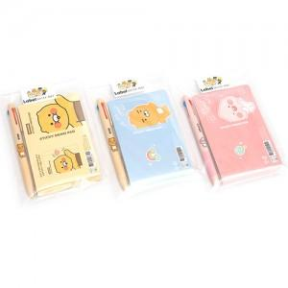 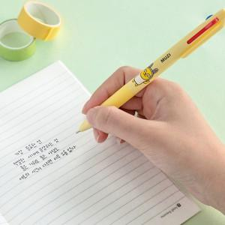 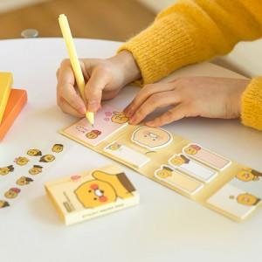

【상세/제작정보】 | <p><span style="font-size: 18.6667px;">※ 라벨지스티커(47*27mm) 무료</span>​​​</p>

【인쇄/포장옵션】 | 스티커 / OPP(비닐)

【공급단가】 | 수량 | 100~ | 300~ | 500~ | 1,000~ | 3,000~
*VAT별도 | 단가 | 4,720원 | 4,650원 | 4,540원 | 4,360원 | 4,180원

【상품 URL】 | https://www.synergygift.co.kr:443/src/goods_detail.php?gdno=40175

